Planilha1
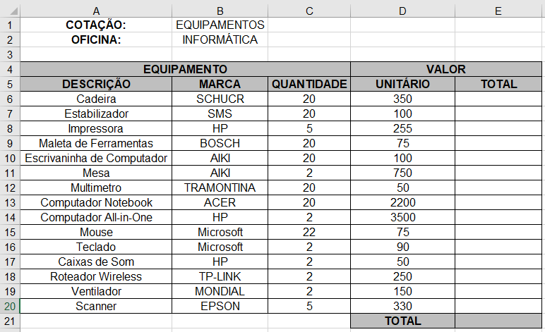
COTAÇÃO: | EQUIPAMENTOS
OFICINA: | INFORMÁTICAS

EQUIPAMENTO |  |  | VALOR
DESCRIÇÃO | MARCA | QUANTIDADE | UNITÁRIO | TOTAL
Cadeira | SCHUCR | 20 | 350 | 7000
Estabilizador | SMS | 20 | 100 | 2000
Impressora | HP | 5 | 255 | 1275
Maleta de ferramentas | BOSCH | 20 | 75 | 1500
Escrivaninha de Computador | AIKI | 20 | 100 | 2000
Mesa | AIKI | 2 | 750 | 1500
Multimetro | TRAMONTINA | 20 | 50 | 1000
Computador Notebook | ACER | 20 | 2200 | 44000
Computador ALL-in-One | HP | 2 | 3500 | 7000
Mouse | MICROSOFT | 22 | 75 | 1650
Teclado | MICROSOFT | 2 | 90 | 180
Caias de som | HP | 2 | 50 | 100
Roteador Wireless | TP-LINK | 2 | 250 | 500
Ventilador | MONDIAL | 2 | 150 | 300
Scanner | EPSON | 5 | 330 | 1650
 |  |  | TOTAL | 71655

